2.uzd absol adres
1.darba uzdevums

Ievediet aprēķināšanas formulas (vērtības, kuras iekrāsotas ar zilo krāsu, ņemtas no papildtabulas):
Kur nepieciešams, formulās izmantojiet absolūto adresāciju.
• Aprēķināta summa = Stundas likme * Stundu skaits;
• Neapliekamais minimums = Neapliekamais minimums + (Atvieglojumi par apgādājamiem * Apgādājamo skaits);
• Sociālais nodoklis = Aprēķināta summa * Sociālais nodoklis;
• Algas nodoklis = (Aprēķināta summa – Neapliekamais minimums – Sociālais nodoklis) * Ieņēmumu nodoklis;
• Ieturēts = Sociālais nodoklis + Algas nodoklis;
• Izmaksājamā summa = Aprēķināta summa – Ieturēts.
Aprēķinātajām vērtībām piešķirt valūtas formātu Euro, noformatēt ar 2 decimālajām zīmēm aiz komata

Darbinieks | Apgādājamo skaits | Stundas likme | Stundu skaits | Aprēķināta summa | Neapliekamais minimums | Sociālais nodoklis | Algas nodoklis | Ieturēts | Izmaksājamā summa
A | 0 | 6.50 € | 84 | 546.00 € | 60.00 € | 49.14 € | 91.74 € | 140.88 € | 405.12 €
B | 1 | 6.00 € | 81 | 486.00 € | 130.00 € | 43.74 € | 65.57 € | 109.31 € | 376.69 €
C | 2 | 10.00 € | 120 | 1,200.00 € | 200.00 € | 108.00 € | 187.32 € | 295.32 € | 904.68 €
D | 0 | 6.00 € | 125 | 750.00 € | 60.00 € | 67.50 € | 130.73 € | 198.23 € | 551.78 €
E | 2 | 6.50 € | 85 | 552.50 € | 200.00 € | 49.73 € | 63.58 € | 113.31 € | 439.19 €
F | 1 | 9.00 € | 78 | 702.00 € | 130.00 € | 63.18 € | 106.85 € | 170.03 € | 531.97 €
G | 3 | 12.00 € | 79 | 948.00 € | 270.00 € | 85.32 € | 124.46 € | 209.78 € | 738.22 €

Neapliekamais minimums | 60.00 € | papildtabula
Sociālais nodoklis | 9%
Ieņēmumu nodoklis | 21%
Atvieglojumi par 1 apgādājamo | 70.00 €

1.uzd jaukta adreses
Ieņēmumi no kartupeļu tirgošanas |  |  |  |  |  |  |  |  |  |  | 2.Uzdevums.
Mainīgo (relatīvo), jaukto un absolūto norāžu izmantošana. |  |  |  |  |  |  |  |  |  | 1. Izveidot un noformēt tabulu pēc dotā parauga, tai skaitā, uzrakstīt tabulas virsrakstu un iekrāsot šūnas.
Ieņēmumi = t * d * c |  | Transporta izdevumu koeficients t= |  |  |  |  | 0.98 |  |  | 2. Cenu un daudzumu ievadīt, izmantojot datu virknes
 |  |  |  |  |  |  |  |  |  | 3. Veikt aprēķinus tabulā izmantojot šūnu absolūto un jaukto adresāciju.
Daudz. Kg Cena | 200 | 250 | 300 | 350 | 400 | 450 | 500 | 550 | 600 | Skaitļi uz zaļā fona doti salīdzināšanai. Rezultāti jāaprēķina pēc dotās formulas.
0.015 | 2.94 | 3.68 | 4.41 | 5.15 | 5.88 | 6.61 | 7.35 | 8.08 | 8.82 | d- daudzums
0.020 | 3.92 | 4.90 | 5.88 | 6.86 | 7.84 | 8.82 | 9.80 | 10.78 | 11.76 | c- cena
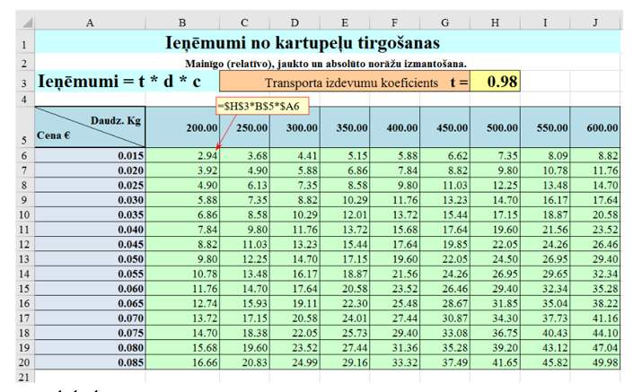
0.025 | 4.90 | 6.13 | 7.35 | 8.58 | 9.80 | 11.03 | 12.25 | 13.48 | 14.70
0.030 | 5.88 | 7.35 | 8.82 | 10.29 | 11.76 | 13.23 | 14.70 | 16.17 | 17.64
0.035 | 6.86 | 8.58 | 10.29 | 12.01 | 13.72 | 15.44 | 17.15 | 18.87 | 20.58
0.040 | 7.84 | 9.80 | 11.76 | 13.72 | 15.68 | 17.64 | 19.60 | 21.56 | 23.52
0.045 | 8.82 | 11.03 | 13.23 | 15.43 | 17.64 | 19.85 | 22.05 | 24.26 | 26.46
0.050 | 9.80 | 12.25 | 14.70 | 17.15 | 19.60 | 22.05 | 24.50 | 26.95 | 29.40
0.055 | 10.78 | 13.48 | 16.17 | 18.87 | 21.56 | 24.26 | 26.95 | 29.65 | 32.34
0.060 | 11.76 | 14.70 | 17.64 | 20.58 | 23.52 | 26.46 | 29.40 | 32.34 | 35.28
0.065 | 12.74 | 15.93 | 19.11 | 22.30 | 25.48 | 28.67 | 31.85 | 35.04 | 38.22
0.070 | 13.72 | 17.15 | 20.58 | 24.01 | 27.44 | 30.87 | 34.30 | 37.73 | 41.16
0.075 | 14.70 | 18.38 | 22.05 | 25.72 | 29.40 | 33.07 | 36.75 | 40.43 | 44.10
0.080 | 15.68 | 19.60 | 23.52 | 27.44 | 31.36 | 35.28 | 39.20 | 43.12 | 47.04
0.085 | 16.66 | 20.83 | 24.99 | 29.16 | 33.32 | 37.49 | 41.65 | 45.82 | 49.98

